Лист1
 |  |  |  |  |  |  | магазин
 | 2 | На человека | На группу | 2018-12-31 | 2019-01-01 | 2019-01-02 | Закупка в Б. Кичмай 03.01.2019 | 2019-01-03 | 2019-01-04 | 2019-01-05 | 2019-01-06 |  | Поезд
Завтрак | Чечевица | 60 | 120 | Завтрак в поезде |  |  | 240 | 120 |  |  | 120 |  | Завтрак (30.12, 31.12) | Мюсли Ого фруктовые | 75 ул Ахинтам, магазин))
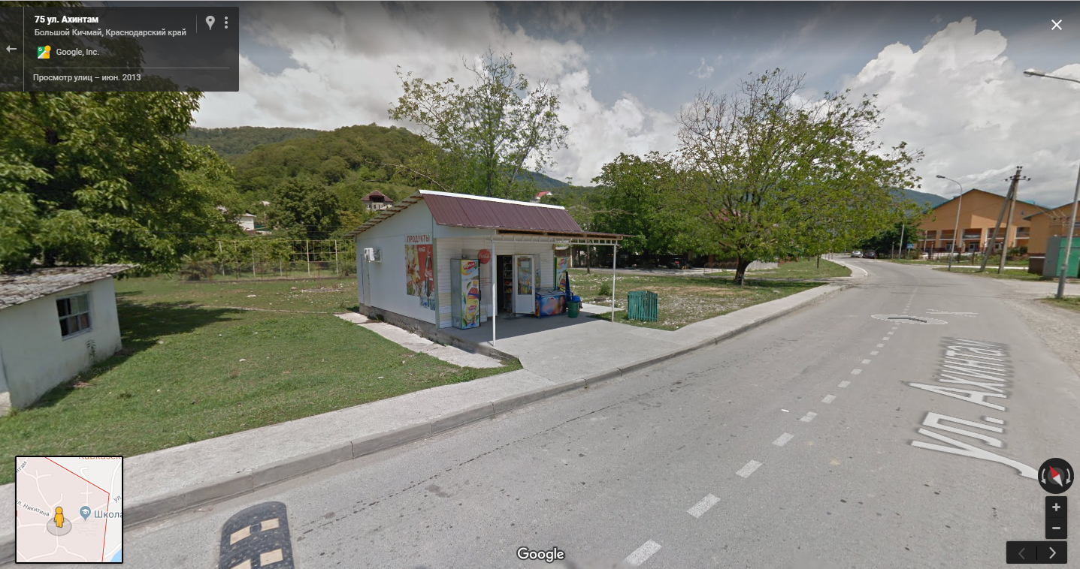
 | Овсянка | 60 | 120 |  | 120 |  | 120 |  | 120 |  |  |  |  | Сок
 | Рис | 60 | 120 |  |  | 120 | 120 |  |  | 120 |  |  |  | Кофе
 | Сыр в черевицу | 25 | 50 |  |  |  | 100 | 50 |  |  | 50 |  | Обед | Big Bon
 | Цукаты | 40 | 80 |  | 80 |  | 80 |  | 80 |  |  |  |  | Хлеб бородинский
 | Изюм | 20 | 40 |  |  | 40 | 40 |  |  | 40 |  |  |  | Шпроты
 | Грудинка | 30 | 60 |  |  |  | 120 | 60 |  |  | 60 |  |  | Чай
 | Сыр твердый | 40 | 80 |  | 80 |  | 80 |  | 80 |  |  |  | Ужин | Салат (огурцы, помидоры)
 | Сыр плавленый в слайсах | 30 | 60 |  |  | 60 | 60 |  |  | 60 |  |  |  | Булочки чемпион
 | Хлеб пшеничный | 40 | 80 |  |  |  | 160 | 80 |  |  | 80 |  |  | Бекон
 | Хлебцы молодцы | 25 | 50 |  | 50 | 50 | 100 |  | 50 | 50 |  |  |  | Чай
 | Шоколад | 50 | 100 |  |  |  | 200 | 100 |  |  | 100
 | Конфеты | 40 | 80 |  | 80 |  | 80 |  | 80
 | Печенье | 40 | 80 |  |  | 80 | 80 |  |  | 80
 | Кофе | 5 | 10 |  | 10 | 10 | 40 | 10 | 10 | 10 | 10
 | Сахар | 10 | 20 |  | 20 | 20 | 80 | 20 | 20 | 20 | 20
Обед | Суп из пакета 1 | 35 | 70 | 70 |  |  | 0 | 70 |  |  | 70 | Из Москвы
 | Суп из пакета 2 | 35 | 70 |  | 70 |  | 0 |  | 70
 | Суп из пакета 3 | 35 | 70 |  |  | 70 | 0 |  |  | 70
 | Колбаса с/к | 40 | 80 | 80 | 80 | 80 | 320 | 80 | 80 | 80 | 80
 | Хлеб пшеничный | 40 | 80 | 80 |  |  | 160 | 80 |  |  | 80
 | Хлебцы щедрые | 25 | 50 |  | 50 | 50 | 100 |  | 50 | 50
 | Сникерс | 50 | 100 | 100 |  |  | 200 | 100 |  |  | 100
 | Кит-кат | 45 | 90 |  | 90 |  | 90 |  | 90
 | Твикс | 55 | 110 |  |  | 110 | 110 |  |  | 110
 | Чай | 3 | 6 | 6 | 6 | 6 | 24 | 6 | 6 | 6 | 6
Перекус | Орехи | 40 | 80 | 80 |  |  | 160 | 80 |  |  | 80
 | Сухофрукты | 40 | 80 |  | 80 |  | 80 |  | 80
 | Сушеные кальмары | 40 | 80 |  |  | 80 | 80 |  |  | 80
Ужин | Гречка | 70 | 140 | 140 |  |  | 140 | 140 |  |  | Ужин в Сочи
 | Макароны | 80 | 160 |  | 160 |  | 160 |  | 160
 | Бургур | 70 | 140 |  |  | 140 | 140 |  |  | 140
 | Тушенка кронидов | 62.5 | 125 | 125 | 125 | 125 | 0 | 125 | 125 | 125 |  | Из Москвы
 | Хлеб ржаной | 40 | 80 | 80 |  |  | 80 | 80
 | Хлебцы молодцы | 25 | 50 |  | 50 | 50 | 100 |  | 50 | 50
 | Колбаса с/к | 50 | 100 | 100 | 100 | 100 | 300 | 100 | 100 | 100
 | Халва | 50 | 100 | 100 |  |  | 100 | 100
 | Мармелад | 50 | 100 |  | 100 |  | 100 |  | 100
 | Вафли | 50 | 100 |  |  | 100 | 100 |  |  | 100
 | Чай | 3 | 6 | 6 | 6 | 6 | 18 | 6 | 6 | 6
 | Приправа |  |  |  |  |  | 0

